test case
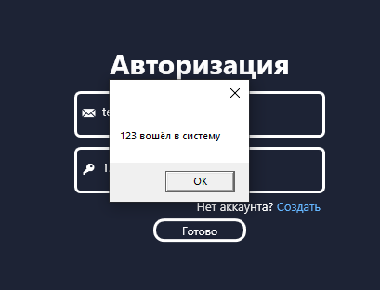
Даты тестирования | 2024-10-22
Приоритет тестирования | Высокий.
(Малый / Средний / Высокий)
Название тестирование / Имя | Корректный вход в аккаунт
Резюме испытания | Проверка входа в аккаунт пользователя в качестве пользователя.
Шаги тестирования | 1. Нажать на кнопку "Войти" в главном окне;

 | 2. ввести email в поле "Эмейл";
 | 3. ввести пароль в поле "Пароль";
 | 4. нажать кнопку "Готово".
Данные тестирования | 1. Email: "test1@test.com";
 | 2. Пароль: "12345@A".
Ожидаемый результат | Появление сообщения о входе и переход на страницу с созданием отчёта
Фактический результат | Появление сообщения о входе и переход на страницу с созданием отчёта
Статус (Pass / Fail) | Pass

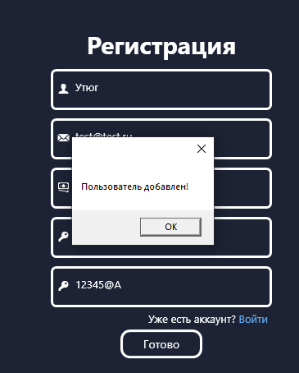
Даты тестирования | 2024-10-22
Приоритет тестирования | Высокий.
(Малый / Средний / Высокий)
Название тестирование / Имя | Корректное создание аккаунта
Резюме испытания | Проверка регистрации аккаунта пользователя
Шаги тестирования | 1. Ввести имя в поле "Имя";

 | 2. ввести email в поле "Эмейл";
 | 3. ввести доход в поле "Доход";
 | 4. ввести пароль в поле "Пароль";
 | 5. ввести пароль в поле "Повторите пароль".
Данные тестирования | 1. Имя: "Утюг";
 | 2. email: "test1@test.com";
 | 3. доход: "100000";
 | 4. пароль: "12345@A".
Ожидаемый результат | Создание пользователя и переход на страницу авторизации
Фактический результат | Создание пользователя и переход на страницу авторизации
Статус (Pass / Fail) | Pass

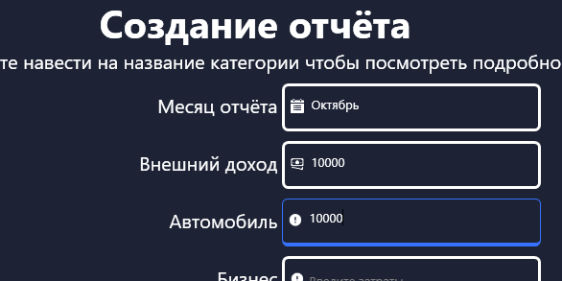
Даты тестирования | 2024-10-22
Приоритет тестирования | Высокий.
(Малый / Средний / Высокий)
Название тестирование / Имя | Корректное создание отчёта
Резюме испытания | Проверка создания отчёта с одной заполненной категорией
Шаги тестирования | 1. Ввести месяц в поле "Месяц отчёта";

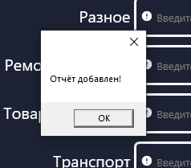
 | 2. ввести внешний доход в поле "Внешний доход";
 | 3. ввести траты на автомобиль в поле "Автомобиль";
 | 4. нажать кнопку "Создать".
Данные тестирования | 1. Месяц: "Январь";
 | 2. внешний доход: "10000";
 | 3. траты на автомобиль: "10000".
Ожидаемый результат | Появление сообщения о том, что отчёт добавлен
Фактический результат | Появление сообщения о том, что отчёт добавлен
Статус (Pass / Fail) | Pass

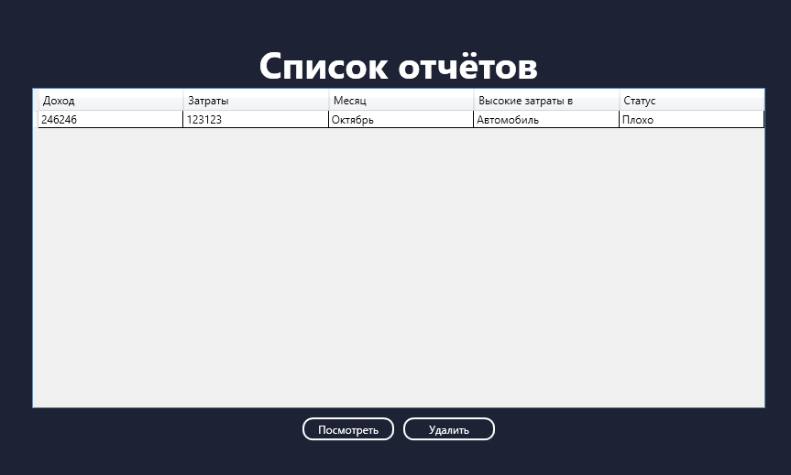
Даты тестирования | 2024-10-22
Приоритет тестирования | Высокий.
(Малый / Средний / Высокий)
Название тестирование / Имя | Корректный просмотр отчётов
Резюме испытания | Проверка просмотра отчётов
Шаги тестирования | 1. Нажать на кнопку "Список отчётов".

Данные тестирования | Нет данных
Ожидаемый результат | Появление информации обо всех отчётах
Фактический результат | Появление информации обо всех отчётах
Статус (Pass / Fail) | Pass

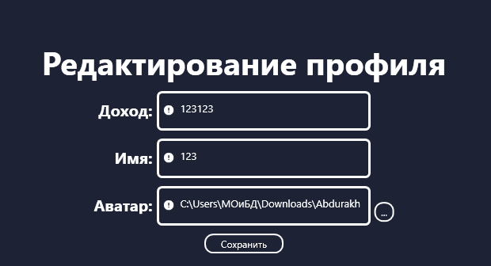
Даты тестирования | 2024-10-22
Приоритет тестирования | Высокий.
(Малый / Средний / Высокий)
Название тестирование / Имя | Редактирование профиля с некорректными данными
Резюме испытания | Проверка редактирования профиля с некорректными данными
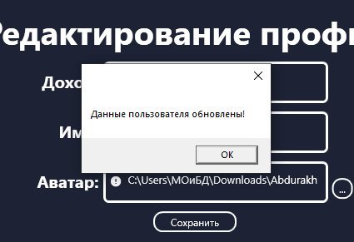
Шаги тестирования | 1. Нажать на кнопку "Профиль";

 | 2. нажать на знак "Редактировать";
 | 3. ввести путь к файлу в поле "Аватар";
 | 4. Нажать кнопку "Сохранить";
Данные тестирования | 1. Путь к файлу: "C:\Users\МОиБД\Download\Abdurakhmanova.ipynb"
Ожидаемый результат | Появление ошибки о некорректном файле
Фактический результат | Обновление информации о пользователе
Статус (Pass / Fail) | Fail

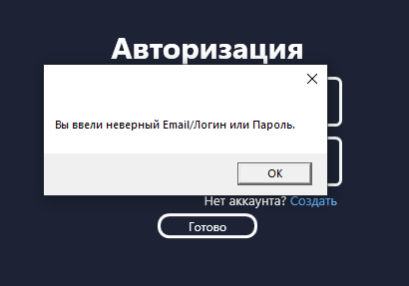
Даты тестирования | 2024-10-22
Приоритет тестирования | Высокий.
(Малый / Средний / Высокий)
Название тестирование / Имя | Некорректный вход в аккаунт
Резюме испытания | Проверка входа в аккаунт пользователя в качестве пользователя с некорректными данными.
Шаги тестирования | 1. Нажать на кнопку "Войти" в главном окне;

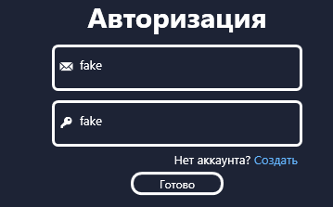
 | 2. ввести email в поле "Эмейл";
 | 3. ввести пароль в поле "Пароль";
 | 4. нажать кнопку "Готово".
Данные тестирования | 1. Email: "fake";
 | 2. Пароль: "fake".
Ожидаемый результат | Появление сообщения о вводе неверных данных
Фактический результат | Появление сообщения о вводе неверных данных
Статус (Pass / Fail) | Pass

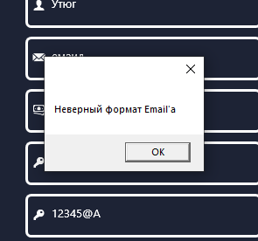
Даты тестирования | 2024-10-22
Приоритет тестирования | Высокий.
(Малый / Средний / Высокий)
Название тестирование / Имя | Некорректное создание аккауниа
Резюме испытания | Проверка регистрации аккаунта пользователя на неккоректном email
Шаги тестирования | 1. Ввести имя в поле "Имя";

 | 2. ввести email в поле "Эмейл";
 | 3. ввести доход в поле "Доход";
 | 4. ввести пароль в поле "Пароль";
 | 5. ввести пароль в поле "Повторите пароль".
Данные тестирования | 1. Имя: "Утюг";
 | 2. email: "емаил";
 | 3. доход: "100000";
 | 4. пароль: "12345@A".
Ожидаемый результат | Сообщение о некорректном email
Фактический результат | Сообщение о некорректном email
Статус (Pass / Fail) | Pass

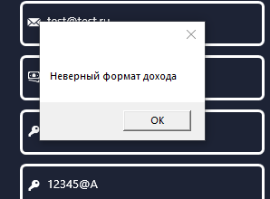
Даты тестирования | 2024-10-22
Приоритет тестирования | Высокий.
(Малый / Средний / Высокий)
Название тестирование / Имя | Некорректное создание аккауниа
Резюме испытания | Проверка регистрации аккаунта пользователя на неккоректном доходе
Шаги тестирования | 1. Ввести имя в поле "Имя";

 | 2. ввести email в поле "Эмейл";
 | 3. ввести доход в поле "Доход";
 | 4. ввести пароль в поле "Пароль";
 | 5. ввести пароль в поле "Повторите пароль".
Данные тестирования | 1. Имя: "Утюг";
 | 2. email: "test@test.ru";
 | 3. доход: "бальшой";
 | 4. пароль: "12345@A".
Ожидаемый результат | Сообщение о некорректном доходе
Фактический результат | Сообщение о некорректном доходе
Статус (Pass / Fail) | Pass

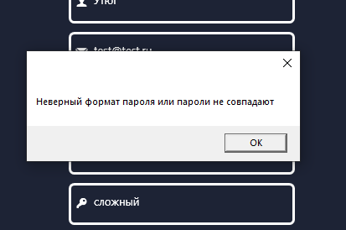
Даты тестирования | 2024-10-22
Приоритет тестирования | Высокий.
(Малый / Средний / Высокий)
Название тестирование / Имя | Некорректное создание аккауниа
Резюме испытания | Проверка регистрации аккаунта пользователя на неккоректном пароле
Шаги тестирования | 1. Ввести имя в поле "Имя";

 | 2. ввести email в поле "Эмейл";
 | 3. ввести доход в поле "Доход";
 | 4. ввести пароль в поле "Пароль";
 | 5. ввести пароль в поле "Повторите пароль".
Данные тестирования | 1. Имя: "Утюг";
 | 2. email: "test@test.ru";
 | 3. доход: "10000";
 | 4. пароль: "сложный".
Ожидаемый результат | Сообщение о некорректном пароле
Фактический результат | Сообщение о некорректном пароле
Статус (Pass / Fail) | Pass

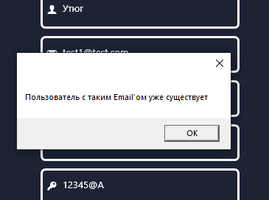
Даты тестирования | 2024-10-22
Приоритет тестирования | Высокий.
(Малый / Средний / Высокий)
Название тестирование / Имя | Некорректное создание аккауниа
Резюме испытания | Проверка регистрации аккаунта пользователя на уже существующем мыле
Шаги тестирования | 1. Ввести имя в поле "Имя";

 | 2. ввести email в поле "Эмейл";
 | 3. ввести доход в поле "Доход";
 | 4. ввести пароль в поле "Пароль";
 | 5. ввести пароль в поле "Повторите пароль".
Данные тестирования | 1. Имя: "Утюг";
 | 2. email: "test1@test.сом";
 | 3. доход: "10000";
 | 4. пароль: "12345@A".
Ожидаемый результат | Сообщение о уже существующем пользователе с такой почтой
Фактический результат | Сообщение о уже существующем пользователе с такой почтой
Статус (Pass / Fail) | Pass

Даты тестирования | 2024-10-22
Приоритет тестирования | Высокий.
(Малый / Средний / Высокий)
Название тестирование / Имя | Создание семьи
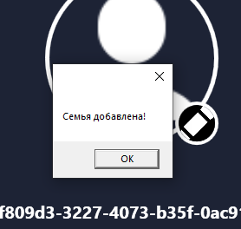
Резюме испытания | Проверка на создание семьи
Шаги тестирования | 1. Нажать кнопку "Профиль";

 | 2. нажать кнопку "Создать".
Данные тестирования | Нет данных
Ожидаемый результат | Сообщение о успешном создании семьи
Фактический результат | Сообщение о успешном создании семьи
Статус (Pass / Fail) | Pass

Даты тестирования | 2024-10-22
Приоритет тестирования | Высокий.
(Малый / Средний / Высокий)
Название тестирование / Имя | Корректное добавление нового члена семьи
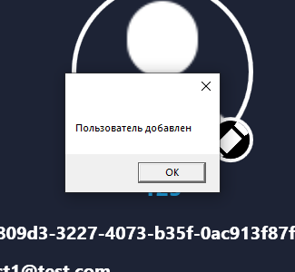
Резюме испытания | Проверка корректного добавления нового члена семьи
Шаги тестирования | 1. Нажать кнопку "Профиль";

 | 2. ввести uuid в поле "Семья";
 | 3. нажать кнопку "Добавить".
Данные тестирования | 1. Uuid: "57623219-bddc-4c6c-8a5c-f2745be63028".
Ожидаемый результат | Сообщение о успешном добавлении члена семьи
Фактический результат | Сообщение о успешном добавлении члена семьи
Статус (Pass / Fail) | Pass

Даты тестирования | 2024-10-22
Приоритет тестирования | Высокий.
(Малый / Средний / Высокий)
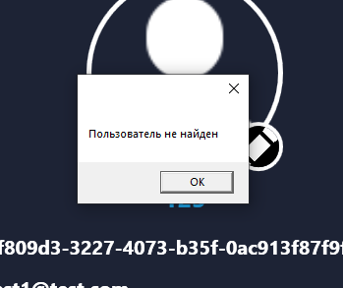
Название тестирование / Имя | Некорректное добавление нового члена семьи
Резюме испытания | Проверка некорректного добавления нового члена семьи
Шаги тестирования | 1. Нажать кнопку "Профиль";

 | 2. ввести uuid в поле "Семья";
 | 3. нажать кнопку "Добавить".
Данные тестирования | 1. Uuid: "фывфыв".
Ожидаемый результат | Сообщение о том, что пользователь не найден
Фактический результат | Сообщение о том, что пользователь не найден
Статус (Pass / Fail) | Pass

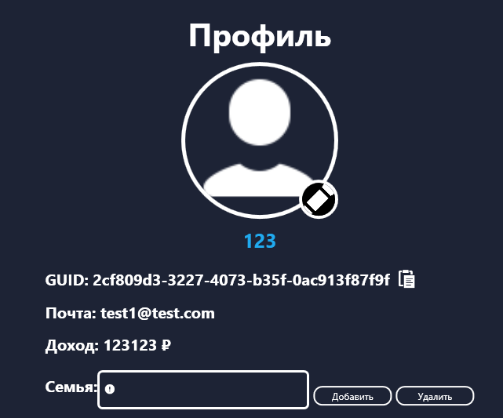
Даты тестирования | 2024-10-22
Приоритет тестирования | Высокий.
(Малый / Средний / Высокий)
Название тестирование / Имя | Проверка получения информации профиля
Резюме испытания | Проверка получения информации профиля
Шаги тестирования | 1. Нажать кнопку "Профиль".

Данные тестирования | Нет данных
Ожидаемый результат | Перенаправление на страницу профиля и получение информации о текущем пользователе
Фактический результат | Перенаправление на страницу профиля и получение информации о текущем пользователе
Статус (Pass / Fail) | Pass

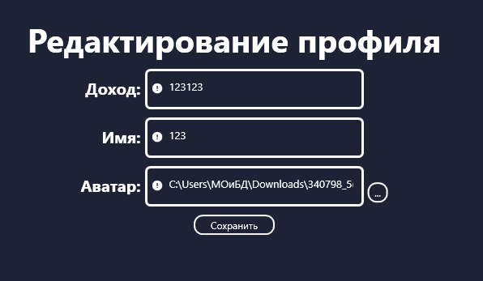
Даты тестирования | 2024-10-22
Приоритет тестирования | Высокий.
(Малый / Средний / Высокий)
Название тестирование / Имя | Корректное редактирование профиля
Резюме испытания | Проверка корректного редактирования профиля
Шаги тестирования | 1. Нажать кнопку "Профиль";

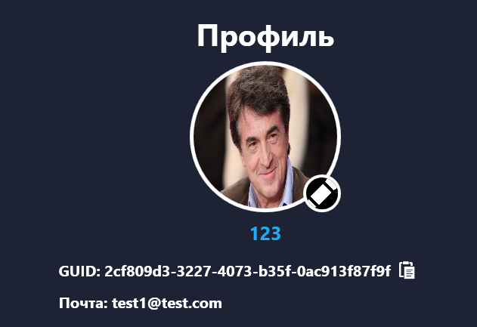
 | 2. ввести доход в поле "Доход";
 | 3. ввести имя в поле "Имя";
 | 4. ввести аватарку в поле "Аватар";
 | 4. нажать кнопку "Сохранить".
Данные тестирования | 1. Доход: "10000";
 | 2. имя: "ЕГОРКА";
 | 3. аватарка: "C:\Users\МОиБД\Downloads\340798_5c959fbaa40a55c959fbaa40e0.jpeg".
Ожидаемый результат | Перенаправление на страницу профиля и получение информации о текущем пользователе
Фактический результат | Перенаправление на страницу профиля и получение информации о текущем пользователе
Статус (Pass / Fail) | Pass

Даты тестирования | 2024-10-22
Приоритет тестирования | Средний.
(Малый / Средний / Высокий)
Название тестирование / Имя | Проверка наличия гистограммы сравнения дохода и расхода
Резюме испытания | Проверка наличия гистограммы сравнения дохода и расхода
Шаги тестирования | 1. Нажать кнопку "Список отчётов";

 | 2. Выбрать любой отчёт;
 | 3. Нажать кнопку "Посмотреть"
Данные тестирования | Нет данных
Ожидаемый результат | Вывод гистограммы с сравнением дохода и расхода
Фактический результат | Гистограмма отсутствует
Статус (Pass / Fail) | Fail

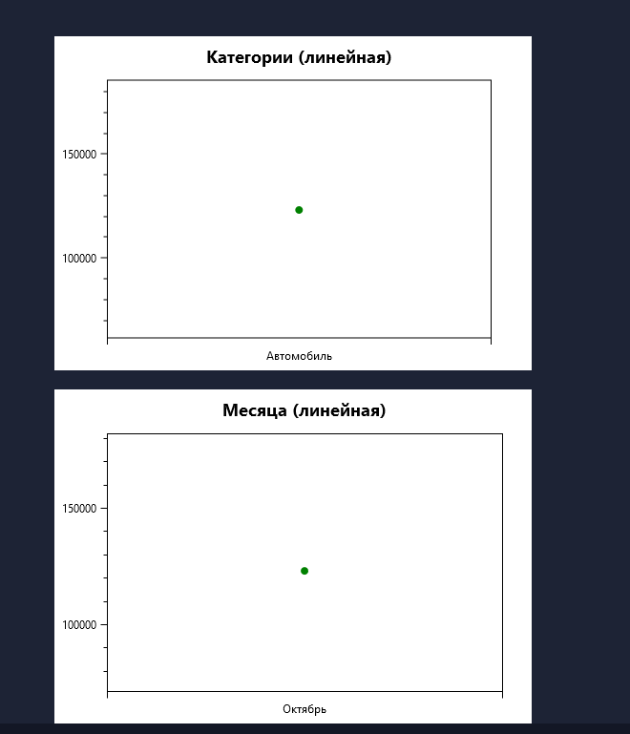
Даты тестирования | 2024-10-22
Приоритет тестирования | Средний.
(Малый / Средний / Высокий)
Название тестирование / Имя | Проверка наличия линейной диаграммы расходов по категориям
Резюме испытания | Проверка наличия линейной диаграммы расходов по категориям
Шаги тестирования | 1. Нажать кнопку "Список отчётов";

 | 2. Выбрать любой отчёт;
 | 3. Нажать кнопку "Посмотреть"
Данные тестирования | Нет данных
Ожидаемый результат | Вывод линейной диаграммы с информацией о расходах на все виды категорий
Фактический результат | Вывод линейной диаграммы с информацией о расходах на все виды категорий
Статус (Pass / Fail) | Pass

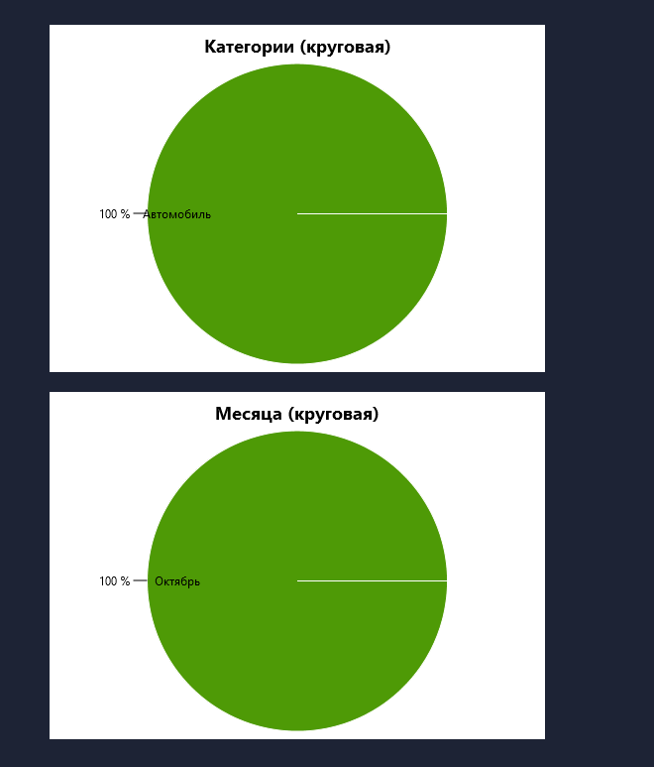
Даты тестирования | 2024-10-22
Приоритет тестирования | Средний.
(Малый / Средний / Высокий)
Название тестирование / Имя | Проверка наличия круговой диаграммы по всем категориям
Резюме испытания | Проверка наличия круговой диаграммы по всем категориям
Шаги тестирования | 1. Нажать кнопку "Список отчётов";

 | 2. Выбрать любой отчёт;
 | 3. Нажать кнопку "Посмотреть"
Данные тестирования | Нет данных
Ожидаемый результат | Вывод круговой диаграммы по всем категориям
Фактический результат | Вывод круговой диаграммы по всем категориям
Статус (Pass / Fail) | Pass

Даты тестирования | 2024-10-22
Приоритет тестирования | Средний.
(Малый / Средний / Высокий)
Название тестирование / Имя | Проверка откладывания финансов
Резюме испытания | Проверка откладывания финансов
Шаги тестирования | -

Данные тестирования | Нет данных
Ожидаемый результат | Функция откладывания финансов
Фактический результат | Функции откладывания финансов нет
Статус (Pass / Fail) | Fail

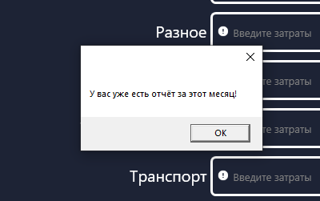
Даты тестирования | 2024-10-22
Приоритет тестирования | Высокий.
(Малый / Средний / Высокий)
Название тестирование / Имя | Некорректное создание отчёта
Резюме испытания | Создание отчёта на месяц, для которого отчёт уже существует
Шаги тестирования | 1. Ввести месяц в поле "Месяц отчёта";

 | 2. ввести внешний доход в поле "Внешний доход";
 | 3. ввести траты на автомобиль в поле "Автомобиль";
 | 4. нажать кнопку "Создать".
Данные тестирования | 1. Месяц: "Январь";
 | 2. внешний доход: "10000";
 | 3. траты на автомобиль: "10000".
Ожидаемый результат | Появление сообщения о том, что отчёт на этот месяц уже существует
Фактический результат | Появление сообщения о том, что отчёт на этот месяц уже существует
Статус (Pass / Fail) | Pass

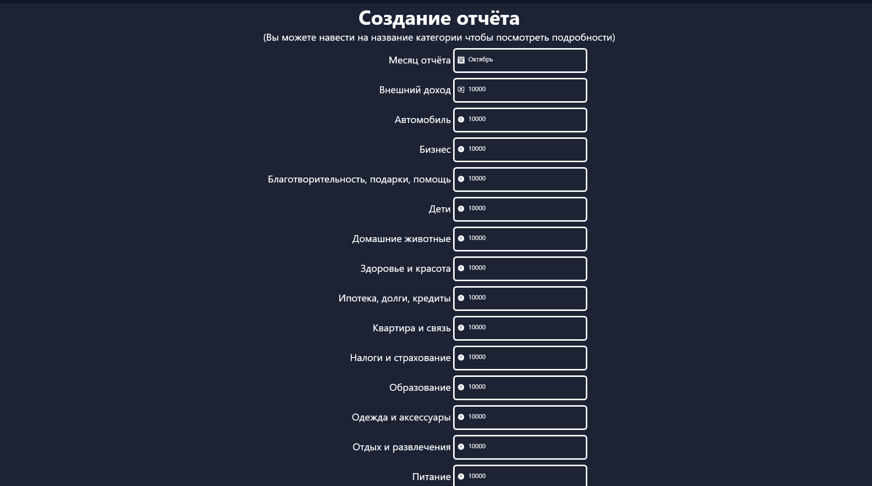
Даты тестирования | 2024-10-22
Приоритет тестирования | Высокий.
(Малый / Средний / Высокий)
Название тестирование / Имя | Корректное создание отчёта
Резюме испытания | Проверка создания отчёта со всеми заполнеными полями
Шаги тестирования | 1. Ввести месяц в поле "Месяц отчёта";

 | 2. ввести внешний доход в поле "Внешний доход";
 | 3. ввести траты на автомобиль в поле "Автомобиль";
 | 4. ввести траты на бизнес в поле "Бизнес";
 | 5. ввести траты на благотворительность, подарки, помощь в поле "Благотворительность, подарки, помощь";
 | 6. ввести траты на детей в поле "Дети";
 | 7. ввести траты на домашних животных в поле "Домашние животные";
 | 8. ввести траты на здоровье и красоту в поле "Здоровье и красота";
 | 9. ввести траты на ипотеку, долги и кредиты в поле "Ипотека, долги и кредиты";
 | 10. ввести траты на квартиру и связь в поле "Квартира и связь";
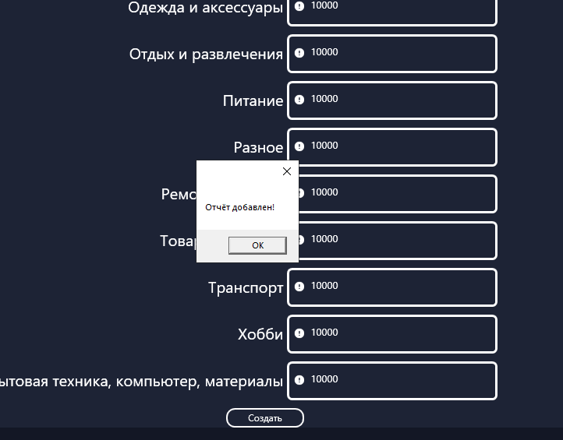
 | 11. ввести траты на налоги и страхование в поле "Налоги и страхование";
 | 12. ввести траты на образование в поле "Образование";
 | 13. ввести траты на одежду и акксесуары в поле "Одежда и акксесуары";
 | 14. ввести траты на питание в поле "Питание";
 | 15. ввести траты на разное в поле "Разное";
 | 16. ввести траты на мебель и ремонт в поле "Мебель и ремонт";
 | 17. ввести траты на товары для дома в поле "Товары для дома";
 | 18. ввести тарты на транспорт в поле "Транспорт";
 | 19. ввести траты на хоббит в поле "Хобби";
 | 20. ввести траты на бытовую технику, компьютер, материалы в поле "Бытовая техника, компьютер, материалы";
 | 21. нажать кнопку "Создать".
Данные тестирования | 1. Месяц: "Январь";
 | 2. внешний доход: "10000";
 | 3. траты на автомобиль: "10000";
 | 4. траты на бизнес: "10000";
 | 5. траты на благотворительность, подарки, помощь: "10000";
 | 6. траты на детей: "10000";
 | 7. траты на домашних животных: "10000";
 | 8. траты на здоровье и красоту: "10000";
 | 9. траты на ипотеку, долги и кредиты: "10000";
 | 10. траты на квартиру и связь: "10000";
 | 11. траты на налоги и страхование: "10000";
 | 12. траты на образование: "10000";
 | 13. траты на одежду и акксесуары: "10000";
 | 14. траты на отдых и развлечение: "10000";
 | 15. траты на питание: "10000";
 | 16. траты на разное: "10000";
 | 17. траты на мебель и ремонт: "10000";
 | 18. траты на товары для дома: "10000";
 | 19. траты на транспорт: "10000";
 | 20. траты на хобби: "10000";
 | 21. траты на бытовую технику, компьютер, материалы: "10000".
Ожидаемый результат | Появление сообщения о том, что отчёт добавлен
Фактический результат | Появление сообщения о том, что отчёт добавлен
Статус (Pass / Fail) | Pass

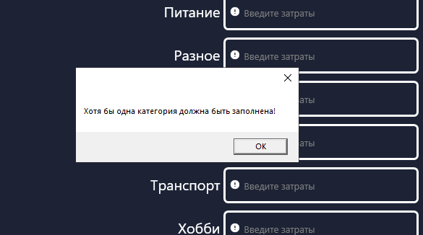
Даты тестирования | 2024-10-22
Приоритет тестирования | Высокий.
(Малый / Средний / Высокий)
Название тестирование / Имя | Некорректное создание отчёта
Резюме испытания | Проверка создания отчёта без заполненных категорий
Шаги тестирования | 1. Ввести месяц в поле "Месяц отчёта";

 | 2. ввести внешний доход в поле "Внешний доход";
 | 3. нажать кнопку "Создать".
Данные тестирования | 1. Месяц: "Январь";
 | 2. внешний доход: "10000";
Ожидаемый результат | Появление сообщения о том, что хотя бы одна категория должна быть заполнена
Фактический результат | Появление сообщения о том, что хотя бы одна категория должна быть заполнена
Статус (Pass / Fail) | Pass

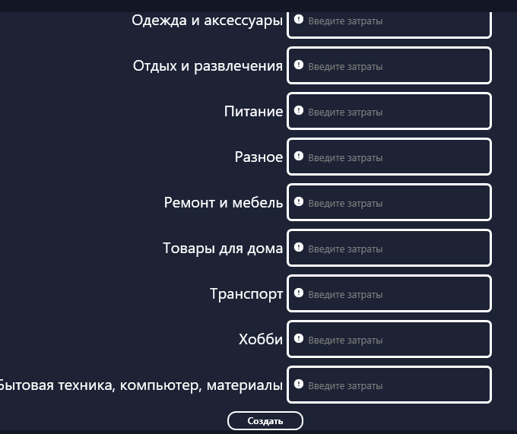
Даты тестирования | 2024-10-22
Приоритет тестирования | Высокий.
(Малый / Средний / Высокий)
Название тестирование / Имя | Некорректное создание отчёта
Резюме испытания | Проверка создания отчёта без заполненых полей
Шаги тестирования | 1. Нажать кнопку "Создать".
Данные тестирования | Нет данных
Ожидаемый результат | Появление сообщения о том, что необходимо заполнить поля
Фактический результат | Нет никакого сообщения
Статус (Pass / Fail) | Fail

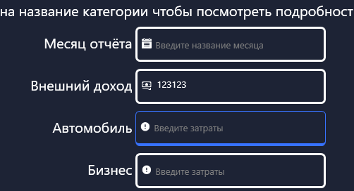
Даты тестирования | 2024-10-22
Приоритет тестирования | Высокий.
(Малый / Средний / Высокий)
Название тестирование / Имя | Некорректное создание отчёта
Резюме испытания | Проверка создания отчёта с некорректным месяцом отчёта
Шаги тестирования | 1. Ввести внешний доход в поле "Внешний доход";
 | 2. нажать кнопку "Создать".
Данные тестирования | 2. Внешний доход: "10000".
Ожидаемый результат | Появление сообщения о некорректном месяце
Фактический результат | Нет никакого сообщения
Статус (Pass / Fail) | Fail

ИТОГИ
Реализовано функций | 8
Нереализовано функций | 2
Всего функций | 10
Успешных тестов | 19
Неуспешных тестов | 5
Всего функций | 10

